はじめに入力
【説明】
申請書記入欄に重複部分があるため、このシートに入力いただくと、自動反映されるようになっています。
ただし、重複しない部分については、各様式への入力が必要です。
 | 老人憩の家 運営補助金申請用ファイル
入力内容 |  | 入力欄 | ←入力例 | 備考
元号 |  | 令和 | 令和
年度 |  | 8 | 8 | 新年度について入力（和暦、数字のみ） 例 令和８年４月に提出する補助金の場合 →入力「８」
クラブ番号 |  |  | 500 | 市に登録のあるクラブ番号、クラブ名を入力。 ※不明な場合は、「クラブ一覧」シートを参照 ※クラブ名に変更がある場合は、申請時に申し出てください
クラブ名 |  |  | 安城市老人クラブ
憩の家番号 |  |  | 999
管理する憩の家 |  |  | 安城市役所憩の家
憩の家住所 |  |  | 安城市桜町１８番２３号 〇〇会館内
前年度会長 | 住所 |  | 安城市桜町999番地 アパート三河999 | 建物名、部屋番号まで記入
 | 氏名 |  | 安城 一郎
今年度会長 | 住所 |  | 安城市桜町99999番地 メゾン安城800 | 建物名、部屋番号まで記入
 | 氏名 |  | 安城 次郎
※ このシートは書面提出不要です |  |  |  |  | 作成日：令和８年２月２日

様式１0ー実績報告書
（様式１０） | 憩の家 番号 | 0 | クラブ 番号 | 0

署名欄を印字にする場合は、印刷後に押印してください。
手書き署名する場合は、文字色を白に変更してください。
 |  |  | 令和８年３月３１日
安 城 市 長
 |  | 憩の家名称 | 0
署名欄を印字にする場合は、印刷後に押印してください。
手書き署名する場合は、文字色を白に変更してください。
 |  | 管理責任者 | 0 |  | （※）
 |  | （令和７年度会長）
 |  | （※）本人が手書きしない場合は記名押印してください。

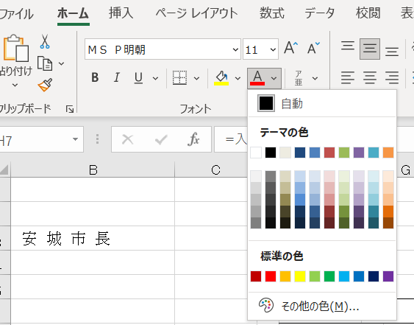
令和７年度 老人憩の家運営事業補助金実施報告書
このことについて、下記のとおり報告します。
記
１ 事業報告
活動ジャンル | 事業内容（あてはまる活動に〇） |  |  | 実施回数 （のべ） | 参加人数 （のべ）
レクリエーション | お楽しみ会 しゃべり会 サロン カフェ 誕生日会 季節の催事 世代間交流 その他（ ）
教養・文化 | 俳句 書道 大正琴 茶道 菊花展 あさがお展 学習会 その他（ ）
生きがいづくり | カラオケ 民謡 麻雀 囲碁 将棋 脳トレ 手芸 絵画 華道 園芸 その他（ ）
スポーツ | 体操 ボッチャ 卓球 吹き矢 グラウンドゴルフ ゲートボール その他（ ）
その他 | 月例会議 総会 清掃活動 交通安全 奉仕活動 その他（ ）

２ 収支報告（円）
収 入 |  | 支 出
科 目 | 金額 | 科 目 | 金額
市 補 助 金 | 42,000 | 光熱水費 |  |  |  | 補助金返金額
その他の収入 |  | 消耗品費 |  |  |  | 42,000
 |  | 報償費 |  |  |  | 補助対象経費の合計が補助金額を下回る場合
 |  |  |  |  |  | 差額の返金が必要となります。 ※コロナ禍における特例（～R5会計まで）
 |  | 補助対象外経費
前年度繰越 |  | 次年度繰越
合 計 | 42,000 | 合 計 | 0
※歳入合計と支出合計は同額になるようにしてください。
※科目は適宜変更していただいて構いません。
※補助対象外経費は、市補助金以外の収入から支出してください。

様式１１ー１交付申請書
（様式１１－１） |  |  | 憩の家番号 | 0 | クラブ番号 | 0
 |  |  |  | 令和８年４月１日
安 城 市 長
 |  | 憩の家名称 |  | 0
 |  | 所在地 |  | 0

 |  | 老人クラブ名 |  | 0
 |  | 会長住所 |  | 0

署名欄を印字にする場合は、印刷後に押印してください。
手書き署名する場合は、文字色を白に変更してください。
 |  | 管理責任者 |  | 0 |  |  | （※）
 |  | （令和８年度会長）
 |  | （※）本人が手書きしない場合は、記名押印してください。

令和８年度 老人憩の家運営事業補助金交付申請書
このことについて、下記のとおり申請します。

記
補助事業等の名称 | 老人憩の家運営事業補助金
補助金等交付申請額 | 金 | ４２，０００ |  |  | 円
施行場所 | 0
施行予定期間 | 着手 | 令和８年４月１日
 | 完了 | 令和９年３月３１日
計画の概要及び効果 | 計画の概要：別紙のとおり
 | 計画の効果：老人クラブの活動を通して、老人クラブ会員の心身の健康保持、福祉の向上を図る。
歳入歳出予算額の内容及び経費の使用方法 | 別紙のとおり
根拠規定 安城市補助金等の予算執行に関する規則 様式第１（第４条関係）

様式１２ー交付請求書
様式１２

安城市長
 |  |  | 憩の家名称 | 0
 |  |  | 所在地 | 0
 |  |  | 老人クラブ名 | 0
 |  |  | 会長住所 | 0

押印不要
 |  |  | 管理責任者 | 0
 |  |  | （令和８年度会長）
補助金等交付請求書
記
請求金額 |  | 金 ４２，０００ 円
補助事業等の名称 |  | 老人憩の家運営事業
交付決定年月日 |  | 令和８年４月１日 |  | 指令 | ８ | 高福第 |  | 号
〔変更前交付決定日〕 |  | ［ |  | 指令 |  | 高福第 |  | 号]
交付決定額 |  | ４２，０００円
交付決定額のうち 受領済額 |  | ０円
請求の根拠 |  | 安城市補助金等の予算執行に関する規則 第９条第２項による前払い

受 取 人 | 振込先には次の口座を指定します。
 | 金融機関名
 |  |  | 信用金庫 |  |  |  | 支店

 | 預金種別 |  | 口 座 番 号 （７ケタ）
 |  | １ 普 通

 | （フリガナ）
 | 口座名義人
安城市補助金等の予算執行に関する規則 様式第６

